points les plus proches
Droite D |  | point A sur D |  | vecteur directeur de (D) |  | eqP(D)
 | xA | 1 | x1 | 2 | x1 | 1+2t
 | yA | 0 | y1 | 1 | y1 | 0+1t
 | zA | 1 | z1 | 1 | z1 | 1+1t

Droite D' |  | point B sur D' |  | vecteur directeur de (D') |  | eqP(D')
 | xB | 1 | x2 | 1 | x2 | 1+1t'
 | yB | 1 | y2 | -1 | y2 | 1+-1t'
 | zB | 0 | z2 | 1 | z2 | 0+1t'

 | w = v(D)^v(D')
 | x3 | 2
 | y3 | -1
 | z3 | -3

 | HH' | t'-2t
 |  | 1-t'-t
 |  | t'-1-t

 | HH'^w

 | Résoudre
 |  | -4+2t+4t' | 0
 |  | -8t-2+5t' | 0
 |  | -2+t'+4t | 0
 | On trouve :
 |  | t= | 2/7
 |  | t'= | 6/7

 | H
 |  | xH | 1+2t | 1.5714285714 | 11/7
 |  | yH | 0+1t | 0.28571428571 | 2/7
 |  | zH | 1+1t | 1.2857142857 | 9/7

 | H'
 |  | xH' | 1+1t' | 1.8571428571 | 13/7
 |  | yH' | 1+-1t' | 0.14285714286 | 1/7
 |  | zH' | 0+1t' | 0.85714285714 | 6/7

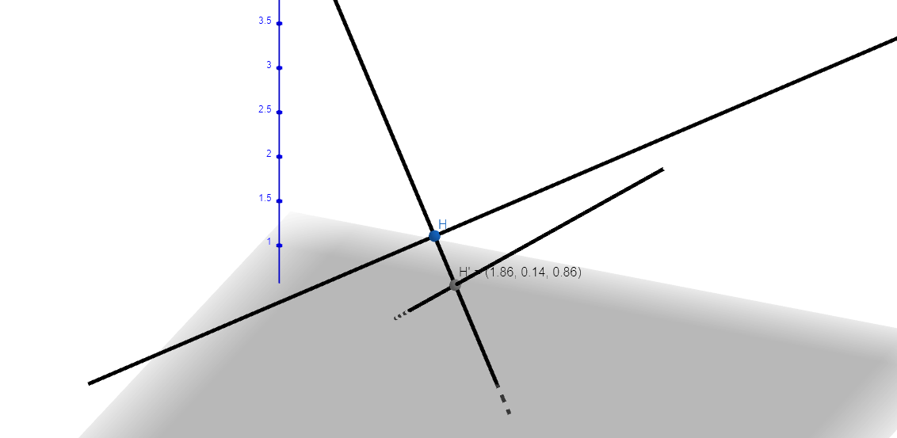

points les plus proches identiq
Droite D |  | point A sur D |  | vecteur directeur de (D) |  | eqP(D)
 | xA | 1 | x1 | 1 | x1 | 1+1t
 | yA | 2 | y1 | 3 | y1 | 2+3t
 | zA | 3 | z1 | 5 | z1 | 3+5t

Droite D' |  | point B sur D' |  | vecteur directeur de (D') |  | eqP(D')
 | xB | 4 | x2 | 1 | x2 | 4+1t'
 | yB | 5 | y2 | 2 | y2 | 5+2t'
 | zB | 6 | z2 | 3 | z2 | 6+3t'

 | w = v(D)^v(D')
 | x3 | -1
 | y3 | 2
 | z3 | -1

 | HH' | 3+t'-t |  | https://www.solumaths.com/fr/calculatrice-en-ligne/calculer/produit_vectoriel/[3+t'-t;3+2*t'-3*t;3+3*t'-5*t];[-1;2;-1]
 |  | 3+2t'-3t
 |  | 3+3t'-5t

 | HH'^w

 | Résoudre
 |  | -8t'-9+13t | 0
 |  | -2t'+4t | 0
 |  | -5t+9+4t' | 0
 | On trouve : |  |  | https://www.wolframalpha.com/input?i=systems+of+equations+calculator&assumption=%7B%22F%22%2C+%22SolveSystemOf3EquationsCalculator%22%2C+%22equation1%22%7D+-%3E%22-8y-9%2B13x%3D0%22&assumption=%22FSelect%22+-%3E+%7B%7B%22SolveSystemOf3EquationsCalculator%22%7D%7D&assumption=%7B%22F%22%2C+%22SolveSystemOf3EquationsCalculator%22%2C+%22equation2%22%7D+-%3E%22-2y%2B4x%3D0%22&assumption=%7B%22F%22%2C+%22SolveSystemOf3EquationsCalculator%22%2C+%22equation3%22%7D+-%3E%22-5x%2B9%2B4y%3D0%22
 |  | t= | -3
 |  | t'= | -6

 | H
 |  | xH | 1+1t | -2 | 11/7
 |  | yH | 2+3t | -7 | 2/7
 |  | zH | 3+5t | -12 | 9/7

 | H'
 |  | xH' | 4+1t' | -2 | 13/7
 |  | yH' | 5+2t' | -7 | 1/7
 |  | zH' | 6+3t' | -12 | 6/7

 |  |  |  | https://www.geogebra.org/calculator

